CollectiveAccess
Image | Object | Description | Date
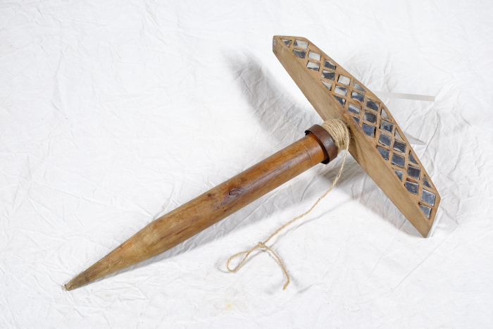 | Lerchenspiegel (A1414) | Der Lerchenspiegel wurde für die Vogeljagd benutzt. Er diente dazu, die Tiere durch Lichtreflektionen anzulocken. Die Jagd konnte daher nur an einem sonnigen, unbewölkten Tag erfolgen. Der Spiegel wurde mit der Spindel in den Boden gesteckt und mit der daran befestigten Schnur stetig hin- und hergedreht. Der Jäger musste sich mit etwas Abstand verbergen. Die Lichtreflektionen in den Spiegelscherben zogen die Vögel an. Sie konnten anschließend mit vorher ausgelegten Netzen gefangen oder auch geschossen werden.
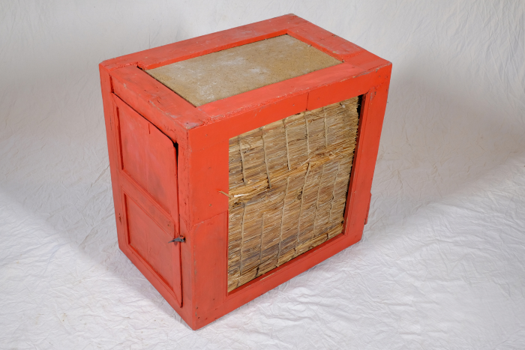 | Vorratsschrank für Lebensmittel, A1319 (R11) | Alltag, Haushalt, Leben – 1 Der ländliche Alltag des 18. und 19. Jahrhunderts ist nur schwer mit dem heutigen zu vergleichen. In einer Zeit ohne Strom und elektrisches Licht, ohne die zahlreichen Haushaltsgeräte, die heute selbstverständlich sind, richtete man sich mehr nach den Vorgaben der Natur. So gab es beispielsweise keinen Kühlschrank. Zwar wurden Vorräte in Kellern gelagert, wo eine gleichbleibende Temperatur erreicht werden konnte. Um angebrochene Wurst, Brot und Butter in kleinen Portionen jedoch griffbereit zu haben, gab es kleine Schränke, die mit einer Isolierung versehen waren und somit zumindest vor direkter Sonne und Wärme, aber auch vor Schädlingen schützten. Weitere Objekte aus dieser Kategorie: A1198 – Öllicht in einer Getränkeflasche A1378 – Staubreiniger A1381 – Teppichklopfer A1410 – Nähmaschine „Singer“

